상품제안서
아이리버 건조형 충전식 미니칫솔살균기 | 상품코드: S26059

 |  |  |  |  |  |  | 02-713-8555 | www.synergygift.co.kr
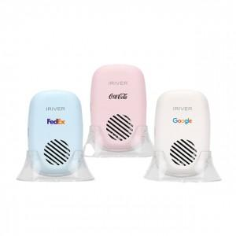

【상세/제작정보】 | <p> - 반영구 UVC-LED 탑재로 99% 완벽 살균</p><p>- 보관 시 우수한 통풍건조를 위한 거치형 크래들 기본제공</p><p>- 살균기 내부 거울 부착으로 치아상태 확인&nbsp;</p><p>- 기존 UVC 살균방식 + 건조팬 물기 제거&nbsp;</p><p>- 다양한 크기의 칫솔 사용이 가능한 유연한 설계</p><p>- 1회 완충 이후 약 50회 살균 가능​&nbsp;</p>

【인쇄/포장옵션】 | 레이저, 풀칼라 / 시판박스

【공급단가】 | 수량 | 50~ | 100~ | 500~ | 1,000~ | 2,000~
*VAT별도 | 단가 | 18,850원 | 18,560원 | 18,120원 | 17,400원 | 16,670원

【상품 URL】 | https://www.synergygift.co.kr:443/src/goods_detail.php?gdno=26059

